Sheet1
Scene No. | 0
Quest Title | 爱美丽的痘痘
Quest Log | 找拉尔夫要治痘痘的药
Map No. | 7
 | 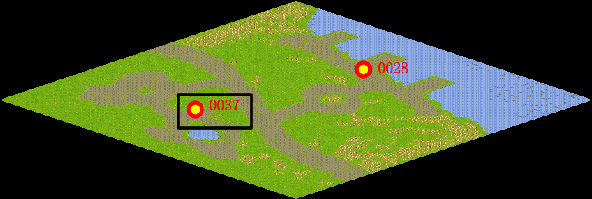
NPC No. | 37
Condition | lv>0
Dialog | 我额头怎么长了颗痘痘，我的形象就要大打折扣了，你快帮我找拉尔夫要点药膏吧。
Select | 1：接受，2：不接受
Result | 1 : Scene 0001, 2 : 关闭对话框

ScriptFile | Qlog-0134-000.scr
 | Q0037-0134-000.scr

